1
N | P(kg) | Cost ($) | Bin |  |  |  | варианты
1 | 1.2 | 0.8 | 0 |  |  | N | 2^N
2 | 1.4 | 1.3 | 0 |  |  | 2 | 4
3 | 1.6 | 1.7 | 1 | P<= | 16.5 | 3 | 8
4 | 1.8 | 1.8 | 0 |  |  | 10 | 1024
5 | 2 | 3 | 1 |  |  | 12 | 4096
6 | 2.2 | 2.7 | 1 |  |  | 20 | 1048576
7 | 2.4 | 2.5 | 1
8 | 2 | 2.3 | 1
9 | 1.8 | 2.1 | 1 |  | Solver: Data/Solver
10 | 1.6 | 1.9 | 1
11 | 1.4 | 1.7 | 1
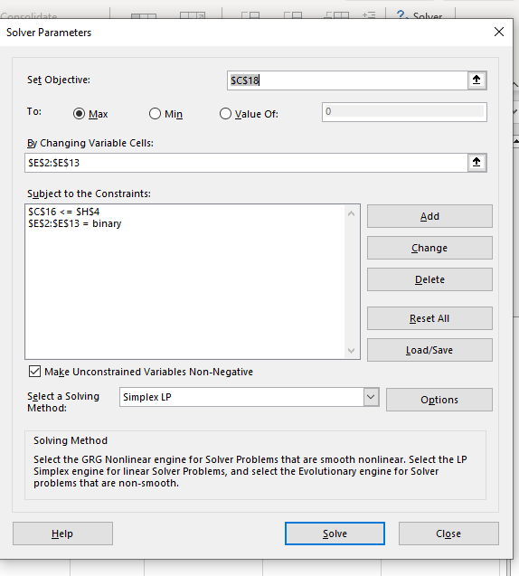
12 | 1.2 | 1.5 | 1
sum= | 20.6 | 23.3

P= | 16.2 | =SUMPRODUCT(C2:C13;E2:E13)

Cost= | 19.4 | =SUMPRODUCT(D2:D13;E2:E13)
 | max

